初期画面表示
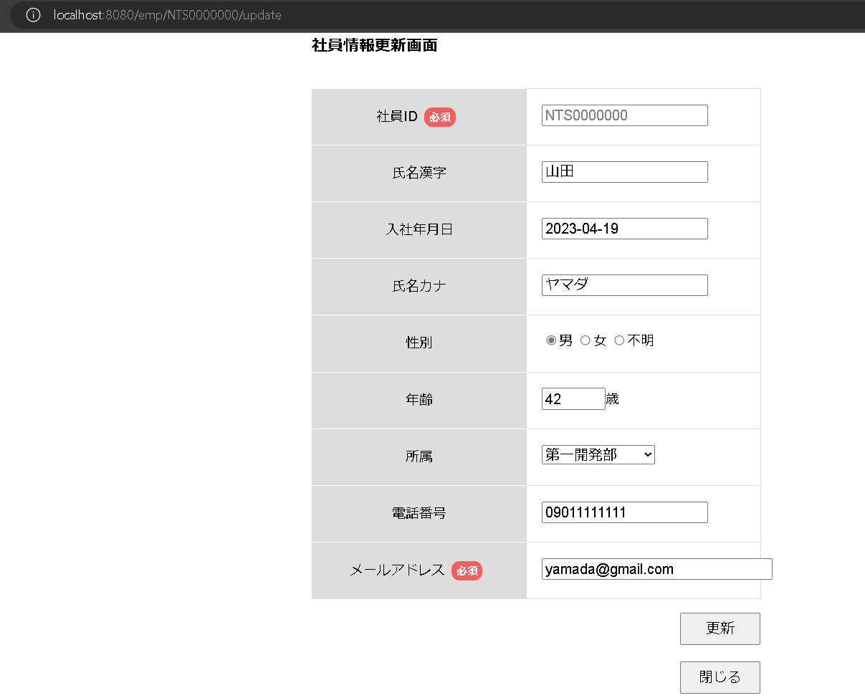
単体試験仕様書 |  | システムID | KS | 画面ID | KS001 | 作成者 | 馬広超 | 更新者
 |  | システム名称 | 勤怠システム | 画面名 | 社員情報更新画面 | 作成日 | 2023-04-24 | 更新日

 | 更新画面

ケース
単体試験仕様書 |  |  | システムID | KS | 画面ID |  |  |  | KS001 |  |  |  |  | 作成者 | 馬広超 | 更新者
 |  |  | システム名称 | 勤怠システム | 画面名 |  |  |  | 社員情報更新画面 |  |  |  |  | 作成日 | 2023-04-24 | 更新日

チェック内容
チェックポイント
 |  |  |  |  |  | 1 | 2 | 3 | 4 | 5 | 6 | 7 | 8 | 9
チェック条件 | 更新画面初期表示 |  |  |  |  | ○

 | メールアドレス
 | 未入力の場合 |  |  |  |  |  | ○
 | 入力の場合 |  |  |  |  |  |  | ○ | ○ | ○ | ○ | ○ | ○

 | 入社年月日
 | 2023-02-21 |  |  |  |  |  |  |  | ○ |  |  | ○ | ○
 | 1900-02-21 |  |  |  |  |  |  |  |  | ○
 | 365296 |  |  |  |  |  |  |  |  |  | ○

 | 年齢
 | ー１０ |  |  |  |  |  |  |  |  |  |  | ○

 | 電話番号
 |  | 12345678901 |  |  |  |  |  |  |  |  |  |  | ○

 | メールアドレス
 |  | 1111 |  |  |  |  |  | ○

 | 更新ボタンを押下する場合 |  |  |  |  |  | ○ | ○ | ○ | ○ | ○ | ○ | ○
 | 閉じるボタンを押下する場合 |  |  |  |  |  |  |  |  |  |  |  |  | ○

確認内容 | 社員IDに番号が表示されること。 |  |  |  |  | ○
 | 氏名漢字に漢字が表示されること。 |  |  |  |  | ○
 | 入社年月日に日付が表示されること。 |  |  |  |  | ○
 | 氏名カナにカタカナが表示されること。 |  |  |  |  | ○
 | 年齢に数字が表示されること。 |  |  |  |  | ○
 | 電話番号に番号が表示されること。 |  |  |  |  | ○
 | メールアドレスに文字が表示されること。 |  |  |  |  | ○

 | エラー「E0001 メールアドレスは必須項目です。」が表示されること。 |  |  |  |  |  | ○

 | 社員情報一覧画面へ遷移すること。 |  |  |  |  |  |  |  | ○ | ○ | ○ |  | ○ | ○

 | 画面で入力されたデータをDB「社員情報」に正しく更新できること。
 | 氏名漢字 |  |  |  |  |  |  |  | ○ | ○ | ○ |  | ○
 | 入社年月日 |  |  |  |  |  |  |  | ○ | ○ | ○ |  | ○
 | 氏名カナ |  |  |  |  |  |  |  | ○ | ○ | ○ |  | ○
 | 性別 |  |  |  |  |  |  |  | ○ | ○ | ○ |  | ○
 | 年齢 |  |  |  |  |  |  |  | ○ | ○ | ○ |  | ○
 | 所属 |  |  |  |  |  |  |  | ○ | ○ | ○ |  | ○
 | 電話番号 |  |  |  |  |  |  |  | ○ | ○ | ○ |  | ○
 | メールアドレス |  |  |  |  |  |  |  | ○ | ○ | ○ |  | ○

実施結果 |  |  |  |  |  | ○ | × | ○ | ○ | ○ | ○ | ○ | ○ | ○
実施者 |  |  |  |  |  | 馬 | 馬 | 馬 | 馬 | 馬 | 馬 | 馬 | 馬 | 馬
検証日 |  |  |  |  |  | 2023-04-25 | 2023-04-25 | 2023-04-25 | 2023-04-25 | 2023-04-25 | 2023-04-25 | 2023-04-25 | 2023-04-25 | 2023-04-25
確認者
確認日

ケース (境界値)
単体試験仕様書 |  | システムID | KS | 画面ID |  |  |  | KS001 |  | 作成者 | 馬広超 | 更新者
 |  | システム名称 | 勤怠システム | 画面名 |  |  |  | 社員情報更新画面 |  | 作成日 | 2023-04-24 | 更新日

チェック内容
チェックポイント
 |  |  |  |  | 1 | 2 | 3 | 4 | 5
チェック条件 | メールアドレス
 | 49 |  |  |  | ○
 | 50 |  |  |  |  | ○
 | 51 |  |  |  |  |  | ○

 | 更新ボタンを押下する場合 |  |  |  | ○ | ○ | ○

確認内容 | エラー「メールアドレスは50文字以下にする必要があります。」が表示されること。 |  |  |  |  |  | ○

実施結果
実施者
検証日
確認者
確認日

